Instruções
INSTRUÇÕES DE USO
1- Preencher células em azul.
2- A planilha permite a entrada de esforços característicos.
3- A força normal foi convencionada como positivo para compressão.
4- Para momentos fletores, a planilha permite entrada de dados positiva ou negativa, porém para efeito de verificação das
tensões aplicadas ao solo, os momentos fletores sempre serão tomados como positivos.
5- Deverá ser fornecida a tensão admissível do solo.

NOTAS
1- Em sendo sapatas rígidas, as dimensões em planta destas estarão dentro do cone hipotético de punção, portanto
não havendo risco de ruptura por punção, bastando verificar o limite de compressão diagonal no contorno C do pilar.
2- Enquanto que a zona 1 representa compressão em toda extensão da sapata, a zona 2 representa uma área de
compressão da sapata menor que metade da área em planta da sapata, não sendo recomendado tal situação.
3- A armadura As1 é obtida através do teorema do corte, sendo que a seção considerada situa-se a 0,15 da face do pilar,
em conformidade com o item 9.8.2.2 da euronorma 1992, uma vez que a NBR 6118 não determina de forma explícita a seção
para análise.
4- Dado que a NBR-6118 não definiu uma armadura mínima para sapatas rígidas, foi adotada a armadura mínima do tirante de
um consolo.
5- A determinação da armadura e verificações de cisalhamento são feitas em função de uma tensão uniforme aplicada em toda
a área retangular da sapata, cujo valor é a tensão máxima aplicada.
6- Formulação para cálculo das tensões máximas no solo por zona:
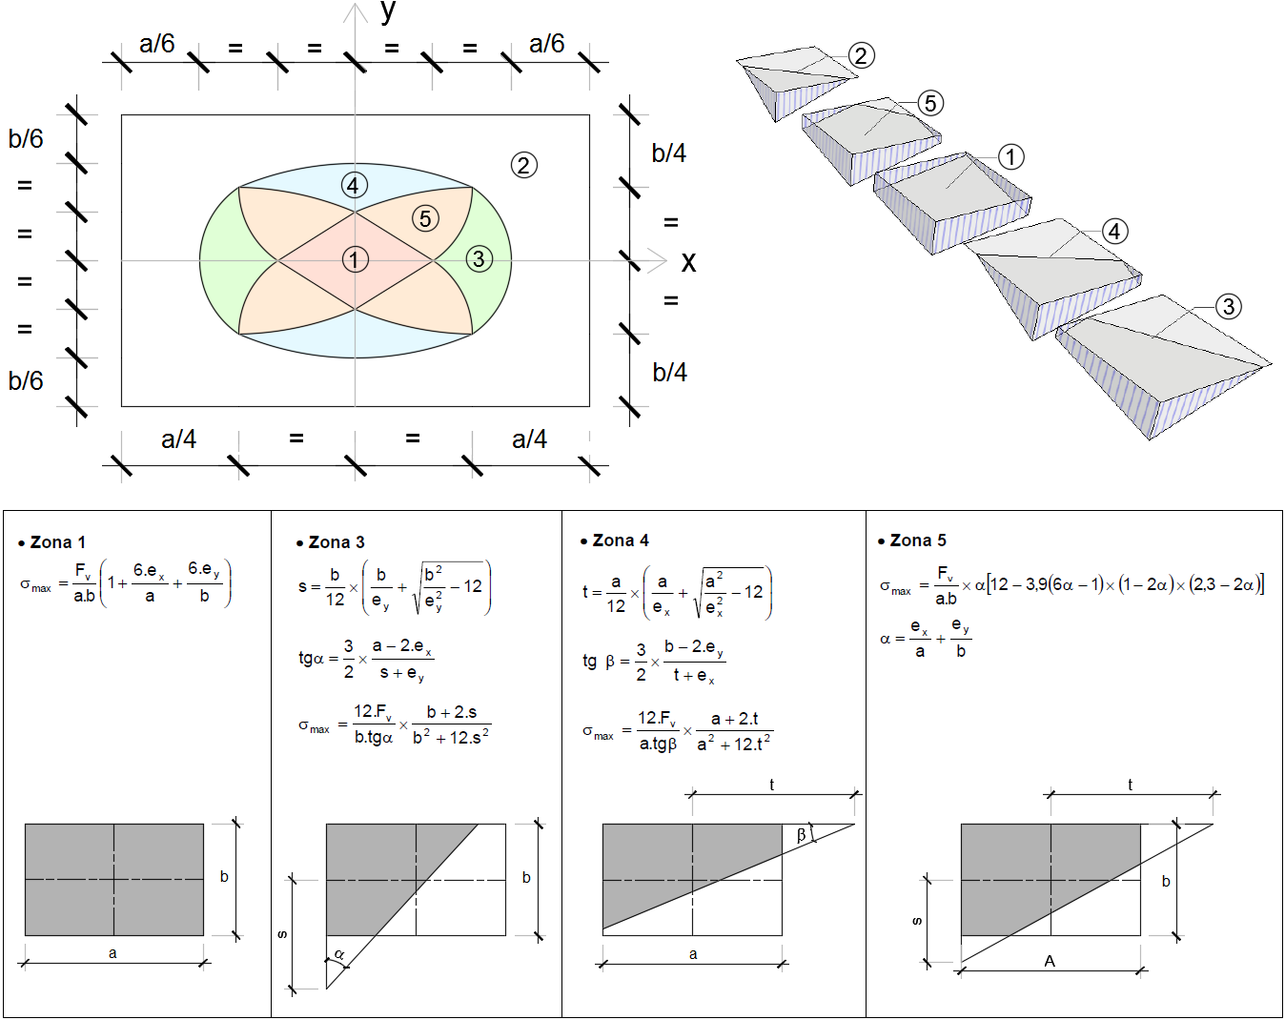

7 - Muito embora a maioria das literaturas consultadas mencione que a curva limite que define a zona dimensionável seja
uma elipse única, na verdade trata-se de uma composição de arcos de elipse que passam necessitariamente pelos pontos
notáveis acima definidos na figura da nota 6.
8- Esta planilha automatiza as rotinas de cálculo supracitadas, porém compete ao engenheiro ou engenheira analisar os
resultados, assumindo total responsabilidade sobre os mesmos.

Sapata rígida-BASE
CÁLCULO ZONA 5
 |  |  | CÁLCULO DAS PRESSÕES DE CONTATO DE UMA SAPATA RETANGULAR ISOLADA RÍGIDA |  |  |  |  |  |  |  |  |  |  |  |  |  |  |  |  |  |  |  |  | Senha: 123 | TABELA AUXILIAR PARA O GRÁFICO |  |  |  | ZONAS | X | Y | f (mm) |  | Atualizar cálculos
 |  |  | Projeto: |  |  |  |  |  |  |  |  |  |  |  |  |  | Contrato: |  |  |  |  |  |  |  | ELIPSE |  | LIMITE 4-5 |  | 1 | 10.00 | 5.00 | 6.3 |  | SIM
 |  |  | Local: |  |  |  |  |  | Engenheiro(a): |  |  |  |  |  |  |  | Data: |  |  |  |  |  |  |  | X | Y | X | Y | 2 | 40.00 | 40.00 | 8
 |  |  |  |  |  |  |  |  |  |  |  |  |  |  |  |  |  |  |  |  |  |  |  |  | 0.00 | 40.00 | 0.00 | 20.00 | 3 | 33.33 | 10.00 | 10 |  | Dimensionamento
GEOMETRIA DO PILAR OU PEDESTAL |  |  |  |  | VERIFICAÇÃO GEOMÉTRICA DA SAPATA |  |  |  |  | LOCALIZAÇÃO DA APLICAÇÃO DA RESULTANTE DE CARGA |  |  |  |  |  |  |  |  | VERIFICAÇÃO DA ÁREA COMPRIMIDA |  | ARMADURA DE CISALHAMENTO |  |  |  | 3.00 | 39.91 | 4.20 | 23.55 |  | 6.67 | 33.33 | 12.5 |  | tensão admissível do solo
a (cm) |  | 40 |  |  | Devido comportamento rígido |  |  |  |  | ZONA DA RESULTANTE: 2 |  |  |  |  |  |  |  |  | Combinação | 1 | Na direção de X |  |  |  | 6.00 | 39.65 | 8.40 | 26.04 | 5 | 16.40 | 20.00 | 16 |  | tensão aplicada no solo |  |  | *Preencher células em azul
b (cm) |  | 40 |  |  | htotal (cm) ≥ |  | 27 | OK |  |  |  |  |  |  |  |  |  |  | A comprimida (m²) | FALSE | Combinação | 1 |  |  | 9.00 | 39.20 | 12.60 | 27.77 |  |  |  | 20
hPED (cm) |  | 20 |  |  | Devido ancoragem da arm. do pilar ou ped. |  |  |  |  |  |  |  |  |  |  |  |  |  | A total (m²) | 1.44 | VRd1,x (kN) | 76.6 |  |  | 12.00 | 38.57 | 16.80 | 28.91 |  |  |  | 25 |  |  |  |  | Combinação | Apoio (nó) | Dimensões do Pilar ou Pedestal e da Sapata |  |  |  |  |  | Pesos próprio e solo |  | Esforços no topo da sapata ou pedestal |  |  |  |  | Esforços no C.G. e na base da sapata |  |  |  |  | Resultante |  | Zona |  |  | Zona 1 | Zona 2 | Zona 3 |  |  | Zona 4 |  |  | Zona 5 |  |  | Tensão | Verificação da área comprimida |  |  |  | Verificação ao Tombamento |  |  |  | Verificação ao Escorregamento |  |  |  | Cisalhamento - verificação da punção |  |  |  |  |  |  |  |  |  |  |  |  |  |  |  |  |  |  | Cisalhamento - verificação da necessidade de armadura a cisalhamento |  |  |  |  |  |  |  |  |  |  |  |  |  |  |  |  |  |  |  |  |  | Armadura na direção de X |  |  |  |  |  |  |  |  |  |  |  |  |  | Armadura na direção de Y |  |  |  |  |  |  |  |  |  |  |  |  | Armadura do pilar
Excentric. em relação ao CG da sapata |  |  |  |  | Øpilar (mm) |  | 10.0 |  |  |  |  |  |  |  |  |  |  |  | Relação | 0.0% | Vsd,x (kN) | 75.6 |  |  | 15.00 | 37.75 | 21.00 | 29.59 |  |  |  |  |  |  |  |  |  |  | a (cm) | b (cm) | hPED (cm) | A (cm) | B (cm) | htotal (cm) | GSAP (kN) | GSOLO (kN) | N (kN) | Hx (kN) | Hy (kN) | Mx (kN.m) | My (kN.m) | N (kN) | Hx (kN) | Hy (kN) | Mx (kN.m) | My (kN.m) | ex (m) | ey (m) | ZONA | Alerta Zona 2 | Alerta Zona 5 | σ máx (kPa) | σ máx (kPa) | s | tg a | σ máx (kPa) | t | tg b | σ máx (kPa) | A comprimida (m²) | a | σ máx (kPa) | σ máx (kPa) | A total (m²) | A comprimida (m²) | Relação / Situação |  | ex / A | ey / B | (ex / A)² + (ey / B)² | Verificação | H resultante (kN) | H atrito (kN) | H atrito / H resultante | Verificação | u0 (cm) | u1 (cm) | VERIF. Perímetro | C1/C2 | C2/C1 | Kx | Ky | Wpx,0 (cm²) | Wpy,0 (cm²) | Wpx (cm²) | Wpy (cm²) | d (cm) | τSd,c (MPa) | τSd,c' (MPa) | αv | ke | τRd1 (MPa) | τRd2 (MPa) | Verificação | d (cm) | hbase (cm) | Lx (cm) | d2x (cm) | b2x (cm) | Vsd,x (kN) | τRd,x (MPa) | ρ1,x | VRd1,x (kN) | Verificação | Ly (cm) | d2y (cm) | b2y (cm) | Vsd,y (kN) | τRd,y (MPa) | ρ1,y | VRd1,y (kN) | Verificação | fctk,sup (Mpa) | W0x (cm²) | Md,min (kN.m) | As, mín (cm²/m) | d (cm) | Ø (mm) | Lx (cm) | Msd,x (kN*m/m) | As,x (cm²/m) | L_malha,x (m) | Peso de aço | Nsd (kN) | Número de barras | τbd,x (MPa) | fbd,x (MPa) | Verificação | W0x (cm²) | Md,min (kN.m) | d (cm) | As, mín (cm²/m) | Ø (mm) | Ly (cm) | Msd,y (kN*m/m) | As,y (cm²/m) | L_malha,y (m) | Peso de aço | Nsd (kN) | Número de barras | τbd,y (MPa) | fbd,y (MPa) | Verificação | PP_pedestal | N_base pedestal (kN) | Mx_ Base pedestal (kN.m) | My_ Base pedestal (kN.m) | M1d,min,x (kN.m) | M1d,min,y (kN.m) | ex,ped (m) | ey,ped (m) | ex.ped/b | ey.ped/a | Md,eq (kN.m) | Msd (kN.m) | As_total (cm²) | As,min_ped (cm²) | As_adotado (cm²) | L_arranque | Peso de arranque (kg) | QUANT ARM TRANSV | COMP ARM TRANSV | PESO ARM TRANSV | TAXA
ec x (cm) |  | 0.0 |  |  | htotal (cm) ≥ |  | 31 | OK |  |  |  |  |  |  |  |  |  |  | NÃO |  | NÃO NECESSITA ARMAR |  |  |  | 18.00 | 36.72 | 25.20 | 29.92 |  |  |  |  |  |  |  |  | 1 |  | 40 | 40 | 20 | 120 | 120 | 60 | 14.9 | 8.7 | 15.3 | 2.9 | 3.7 | 19.00 | 24.40 | 38.9 | 2.9 | 3.7 | 21.32 | 27.36 | 0.548 | 0.703 | 2 | 1 | 0 |  | Não |  |  |  |  |  |  | 3.368106 |  |  | 0.00 | 1.44 | FALSE | 0.0% | NÃO | 0.456 | 0.586 | 0.551 | Tomba | 4.7 | 11.7 | 2.5 | OK | 160.0 | 788.3 | C'OK | 1.0 | 1.0 | 0.6 | 0.6 | 2400.0 | 2400.0 | 65479.6 | 65479.6 | 50.0 | 0.03 | - | 0.88 | 1.63 | - | 5.09 | OK | 50 | 20 | 15 | 25 | 90 | 75.6 | 0.36205851923 | 0.0011 | 76.6 | OK | 15 | 25 | 90 | 75.6 | 0.362 | 0.0011 | 76.6 | OK | 3.77 | 0.07 | 216.89 | 8.42 | 52 | 12.5 | 46 | 44.44 | 2.46 | 1.40 | 3.24 |  |  |  |  |  | 0.07 | 216.89 | 52 | 8.42 | 12.5 | 46 | 44.44 | 2.46 | 1.40 | 3.24 |  |  |  |  |  | 0.80 | 33.66 | 27.41 | 35.20 | 0.91 | 0.91 | 0.81 | 1.05 | 2.04 | 2.61 | 62.61 | 67.66 | 8.91 | 6.40 | 8.91 | 1.9 | 13.293576062 | 9 | 120 | 2.16 | 46
ec y (cm) |  | 0.0 |  |  | Devido ângulo do tronco - Uso de forma? |  |  |  |  |  |  |  |  |  |  |  |  |  |  |  | Na direção de Y |  |  |  | 21.00 | 35.45 | 29.40 | 30.00
 |  |  |  |  | ax (º) |  | 45.0 | > 30° - SIM |  |  |  |  |  |  |  |  |  |  | VERIFICAÇÃO DO TOMBAMENTO |  | Combinação | 1 |  |  | 24.00 | 33.94 | 30.00 | 30.00
GEOMETRIA DA SAPATA |  |  |  |  | ay (º) |  | 45.0 | > 30° - SIM |  |  |  |  |  |  |  |  |  |  | Combinação | 1 | VRd1,Y (kN) | 1.0 |  |  | 27.00 | 32.14 | 0.00 | 20.00
A (cm) |  | 120 |  |  |  |  |  |  |  |  |  |  |  |  |  |  |  |  | ex / A | 0.456 | Vsd,Y (kN) | 75.6 |  |  | 30.00 | 30.00 | -4.20 | 23.55
B (cm) |  | 120 |  |  | PESO PRÓPRIO E SOLO |  |  |  |  |  |  |  |  |  |  |  |  |  | ey / B | 0.586 | ARMAR - USAR SEÇÃO 90 X 25 cm. |  |  |  | 33.37 | 25.00 | -8.40 | 26.04
htotal (cm) |  | 60 |  |  | Vol. sap+ped (m³) |  | 0.60 |  |  |  |  |  |  |  |  |  |  |  | (ex / A)² + (ey / B)² | 0.551 |  |  |  |  | 35.90 | 20.00 | -12.60 | 27.77
hbase (cm) |  | 20 |  |  | γg: |  | 1.00 |  |  |  |  |  |  |  |  |  |  |  | NÃO |  | ARMADURA PARALELA AO EIXO X |  |  |  | 37.75 | 15.00 | -16.80 | 28.91
f (cm) |  | 0.0 |  |  | γg * GSAP (kN) |  | 14.9 |  |  |  |  |  |  |  |  |  |  |  |  |  | Combinação | 1 |  |  | 39.02 | 10.00 | -21.00 | 29.59
 |  |  |  |  | GSOLO (kN) |  | 8.7 |  |  |  |  |  |  |  |  |  |  |  | VERIFICAÇÃO AO ESCORREGAMENTO |  | Mxd (kN.m) | 44.44 |  |  | 39.76 | 5.00 | -25.20 | 29.92
DADOS GERAIS |  |  |  |  |  |  |  |  |  |  |  |  |  |  |  |  |  |  | Combinação | 1 | As,mín (cm²/m) | 8.42 |  |  | 40.00 | 0.00 | -29.40 | 30.00
gconcreto (kN/m³) |  | 25 |  |  | VERIFICAÇÃO DA TENSÃO APLICADA |  |  |  |  |  |  |  |  |  |  |  |  |  | H resultante (kN) | 4.7 | As,x (cm²/m) | 2.46 |  |  | 39.76 | -5.00 | -30.00 | 30.00
Eixo Y
gsolo (kN/m³) |  | 17 |  |  | Esforços no topo da sapata ou pedestal |  |  |  |  |  |  |  |  |  |  |  |  |  | H atrito (kN) | 11.7 | Ø (mm) | 12.5 | c/ 14 |  | 39.02 | -10.00 | 0.00 | -20.00 |  |  |  |  |  |  |  |  |  |  |  |  |  |  |  |  |  |  |  |  |  |  |  |  | CONTROLE DE REVISÃO
gf |  | 1.40 |  |  | Combinação |  | 1 |  |  |  |  |  |  |  |  |  |  |  | H atrito / H resultante | 2.48 |  |  |  |  | 37.75 | -15.00 | 4.20 | -23.55 |  |  |  |  |  |  |  |  |  |  |  |  |  |  |  |  |  |  |  |  |  |  |  |  |  |  | anterior | atual | Verificação
ec _{x} (+)
ec _{y} (+)
gc |  | 1.40 |  |  | N |  | 15.30 | kN |  |  |  |  |  |  |  |  |  |  | OK |  | ARMADURA PARALELA AO EIXO Y |  |  |  | 35.90 | -20.00 | 8.40 | -26.04 |  |  |  |  |  |  |  |  |  |  |  |  |  |  |  |  |  |  |  |  |  |  |  |  | GEOMETRIA DO PILAR OU PEDESTAL
My
gs |  | 1.15 |  |  | Hx |  | 2.90 | kN |  |  |  |  |  |  |  |  |  |  |  |  | Combinação | 1 |  |  | 33.37 | -25.00 | 12.60 | -27.77 |  |  |  |  |  |  |  |  |  |  |  |  |  |  |  |  |  |  |  |  |  |  |  |  | a (cm) |  | 40 | 20 | 1
TERRENO
fck (MPa) |  | 30 |  |  | My |  | 19.00 | kN |  |  |  |  |  |  |  |  |  |  | CISALHAMENTO - PUNÇÃO |  | Myd (kN.m) | 44.44 |  |  | 30.00 | -30.00 | 16.80 | -28.91 |  |  |  |  |  |  |  |  |  |  |  |  |  |  |  |  |  |  |  |  |  |  |  |  | b (cm) |  | 40 | 20 | 1
Eixo X
Hx
Mx
PILAR OU PEDESTAL
fyk (kN/cm²) |  | 50 |  |  | Hy |  | 3.70 | kN |  |  |  |  |  |  |  | 20 | 20 |  | Combinação | 1 | As,mín (cm²/m) | 8.42 |  |  | 27.00 | -32.14 | 21.00 | -29.59 |  |  |  |  |  |  |  |  |  |  |  |  |  |  |  |  |  |  |  |  |  |  |  |  | hPED (cm) |  | 20 | 20 | 0
TOPO DA SAPATA
Cobrimento (cm) |  | 5.0 |  |  | Mx |  | 24.40 | kN |  |  |  |  | 40 |  | 120 |  |  |  | tRd2 (MPa) | 5.09 | As,y (cm²/m) | 2.46 |  |  | 24.00 | -33.94 | 25.20 | -29.92 |  |  |  |  |  |  |  |  |  |  |  |  |  |  |  |  |  |  |  |  |  |  |  |  | Excentric. em relação ao CG da sapata
σ adm, solo (kPa) |  | 300 |  |  | Resultante |  |  |  |  |  |  |  |  |  |  |  |  |  | tSd,c (MPa) | 0.03 | Ø (mm) | 12.5 | c/ 14 |  | 21.00 | -35.45 | 29.40 | -30.00 |  |  |  |  |  |  |  |  |  |  |  |  |  |  |  |  |  |  |  |  |  |  |  |  | ec x (cm) |  | 0 | 0.0 | 0
H enterrada (cm) |  | 20 |  |  | |ex| (cm) | 54.8 | |ey| (cm) | 70.3 |  |  |  |  | 0 |  |  |  |  |  | tRd1 (MPa) | - |  |  |  |  | 18.00 | -36.72 | 30.00 | -30.00 |  |  |  |  |  |  |  |  |  |  |  |  |  |  |  |  |  |  |  |  |  |  |  |  | ec y (cm) |  | 0 | 0.0 | 0
Hy
Atrito interno ϕ (°) |  | 25 |  |  | Tensão aplicada ao solo |  |  |  |  |  |  | 0 | 40 |  |  | 60 | 45° |  | tSd,c' (MPa) | - | ARRANQUE DO PEDESTAL |  |  |  | 15.00 | -37.75 | 0.00 | -20.00
Coef. Atrito |  | 0.30 |  |  | σ adm, solo (kPa) |  | 300 |  |  |  |  |  |  |  |  |  |  | 20 | Perímetro C | OK | Combinação | 1 |  |  | 12.00 | -38.57 | -4.20 | -23.55 |  |  |  |  |  |  |  |  |  |  |  |  |  |  |  |  |  |  |  |  |  |  |  |  | GEOMETRIA DA SAPATA
Coesão (kPa) |  | 5 |  |  | σmáx (kPa) |  | 0.00 |  |  |  |  |  |  |  |  |  |  |  | Perímetro C' | OK | As,mín (cm²/m) | 6.40 |  |  | 9.00 | -39.20 | -8.40 | -26.04 |  |  |  |  |  |  |  |  |  |  |  |  |  |  |  |  |  |  |  |  |  |  |  |  | A (cm) |  | 120 | 200 | 1
Coesão de proj. (kPa) |  | 3.33 |  |  | OK |  |  |  |  |  |  |  | 120 |  |  |  |  |  |  |  | As_adotado (cm²/m) | 8.91 |  |  | 6.00 | -39.65 | -12.60 | -27.77 |  |  |  |  |  |  |  |  |  |  |  |  |  |  |  |  |  |  |  |  |  |  |  |  | B (cm) |  | 120 | 200 | 1
 |  |  |  |  |  |  |  |  |  |  |  |  |  |  |  |  |  |  | TAXA DE ARMADURA |  |  |  |  |  | 3.00 | -39.91 | -16.80 | -28.91 |  |  |  |  |  |  |  |  |  |  |  |  |  |  |  |  |  |  |  |  |  |  |  |  | htotal (cm) |  | 60 | 100 | 1
VERIFICAÇÕES E DIMENSIONAMENTOS |  |  |  |  |  |  |  |  |  |  |  |  |  |  |  |  |  |  | TAXA ESTIMADA | 46 |  |  |  |  | 0.00 | -40.00 | -21.00 | -29.59 |  |  |  |  |  |  |  |  |  |  |  |  |  |  |  |  |  |  |  |  |  |  |  |  | hbase (cm) |  | 20 | 20 | 0
Utilizar | tensão admissível do solo |  |  | → Aplicável nas verificações da Necessidade de Armadura de Cisalhamento e no Dimensionamento de Armaduras! |  |  |  |  |  |  |  |  |  |  |  |  |  |  |  |  |  |  |  |  | -3.00 | -39.91 | -25.20 | -29.92 |  |  |  |  |  |  |  |  |  |  |  |  |  |  |  |  |  |  |  |  |  |  |  |  | f (cm) |  | 0 | 0.0 | 0
 |  |  |  |  |  |  |  |  |  |  |  |  |  |  |  |  |  |  |  |  |  |  |  |  | -6.00 | -39.65 | -29.40 | -30.00
Unidade de carregamento |  |  |  |  | tf |  |  |  |  |  |  |  |  |  |  |  |  |  |  |  |  |  |  |  | -9.00 | -39.20 | -30.00 | -30.00 |  |  |  |  |  |  |  |  |  |  |  |  |  |  |  |  |  |  |  |  |  |  |  |  | DADOS GERAIS
Esforços Característicos: |  |  |  |  |  |  |  | Esforços Majorados/Corrigidos pela unidade |  |  |  |  |  |  |  |  |  |  |  |  |  |  |  |  | -12.00 | -38.57 | LIMITE 3-5 |  |  |  |  |  |  |  |  |  |  |  |  |  |  |  |  |  |  |  |  |  |  |  |  |  | gconcreto (kN/m³) |  | 25 | 25 | 0
Hip. | Vertical (tf) | Esforço Horizontal eixo X (tf) | Esforço Horizontal eixo Y (tf) | Momento Fletor eixo X (tf.m) | Momento Fletor eixo Y (tf.m) |  |  | Hip. | Vertical (kN) | Esforço Horizontal eixo X (kN) | Esforço Horizontal eixo Y (kN) | Momento Fletor eixo X (kN.m) | Momento Fletor eixo Y (kN.M) |  |  |  |  |  |  |  |  |  |  |  | -15.00 | -37.75 | 20.00 | 0.00 |  |  |  |  |  |  |  |  |  |  |  |  |  |  |  |  |  |  |  |  |  |  |  |  | gsolo (kN/m³) |  | 17 | 17 | 0
1 | 1.53 | 0.29 | 0.37 | 1.9 | 2.44 | 0.5 |  | 1 | 15.3 | 2.9 | 3.7 | 19 | 24.4 | 4.7 |  |  |  |  |  |  |  |  |  |  | -18.00 | -36.72 | 22.91 | 3.33
2 |  |  |  |  |  | 0.0 |  | 2 | 0 | 0 | 0 | 0 | 0 | 0.0 |  |  |  |  |  |  |  |  |  |  | -21.00 | -35.45 | 25.12 | 6.66
3 |  |  |  |  |  | 0.0 |  | 3 | 0 | 0 | 0 | 0 | 0 | 0.0 |  |  |  |  |  |  |  |  |  |  | -24.00 | -33.94 | 26.78 | 9.99
4 |  |  |  |  |  | 0.0 |  | 4 | 0 | 0 | 0 | 0 | 0 | 0.0 |  |  |  |  |  |  |  |  |  |  | -27.00 | -32.14 | 28.01 | 13.32
5 |  |  |  |  |  | 0.0 |  | 5 | 0 | 0 | 0 | 0 | 0 | 0.0 |  |  |  |  |  |  |  |  |  |  | -30.00 | -30.00 | 28.88 | 16.65
6 |  |  |  |  |  | 0.0 |  | 6 | 0 | 0 | 0 | 0 | 0 | 0.0 |  |  |  |  |  |  |  |  |  |  | -33.37 | -25.00 | 29.47 | 19.98
7 |  |  |  |  |  | 0.0 |  | 7 | 0 | 0 | 0 | 0 | 0 | 0.0 |  |  |  |  |  |  |  |  |  |  | -35.90 | -20.00 | 29.81 | 23.31
8 |  |  |  |  |  | 0.0 |  | 8 | 0 | 0 | 0 | 0 | 0 | 0.0 |  |  |  |  |  |  |  |  |  |  | -37.75 | -15.00 | 29.97 | 26.64 |  |  |  |  | tf | Vertical | Esforço Horizontal eixo X | Esforço Horizontal eixo Y | Momento Fletor eixo X | Momento Fletor eixo Y |  |  |  |  |  |  |  |  |  |  |  |  |  |  | H enterrada (cm) |  | 20 | 20 | 0
9 |  |  |  |  |  | 0.0 |  | 9 | 0 | 0 | 0 | 0 | 0 | 0.0 |  |  |  |  |  |  |  |  |  |  | -39.02 | -10.00 | 30.00 | 30.00 |  |  |  |  | kgf
10 |  |  |  |  |  | 0.0 |  | 10 | 0 | 0 | 0 | 0 | 0 | 0.0 |  |  |  |  |  |  |  |  |  |  | -39.76 | -5.00 | -20.00 | 0.00 |  |  |  |  | kN
11 |  |  |  |  |  | 0.0 |  | 11 | 0 | 0 | 0 | 0 | 0 | 0.0 |  |  |  |  |  |  |  |  |  |  | -40.00 | 0.00 | -22.91 | 3.33
12 |  |  |  |  |  | 0.0 |  | 12 | 0 | 0 | 0 | 0 | 0 | 0.0 |  |  |  |  |  |  |  |  |  |  | -39.76 | 5.00 | -25.12 | 6.66
13 |  |  |  |  |  | 0.0 |  | 13 | 0 | 0 | 0 | 0 | 0 | 0.0 |  |  |  |  |  |  |  |  |  |  | -39.02 | 10.00 | -26.78 | 9.99 |  |  |  |  |  |  |  |  |  |  |  |  |  |  |  |  |  |  |  |  |  |  |  |  |  |  |  | SOMA: | 5
14 |  |  |  |  |  | 0.0 |  | 14 | 0 | 0 | 0 | 0 | 0 | 0.0 |  |  |  |  |  |  |  |  |  |  | -37.75 | 15.00 | -28.01 | 13.32
ec _{x} (+)
ec _{y} (+)
15 |  |  |  |  |  | 0.0 |  | 15 | 0 | 0 | 0 | 0 | 0 | 0.0 |  |  |  |  |  |  |  |  |  |  | -35.90 | 20.00 | -28.88 | 16.65 |  |  |  |  |  |  | LEGENDA
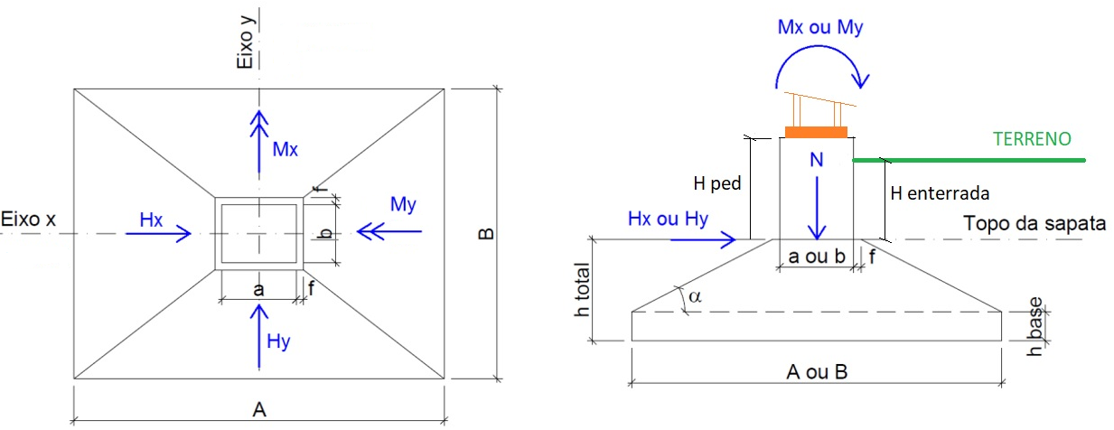
16 |  |  |  |  |  | 0.0 |  | 16 | 0 | 0 | 0 | 0 | 0 | 0.0 |  |  |  |  |  |  |  |  |  |  | -33.37 | 25.00 | -29.47 | 19.98
 |  |  |  |  |  |  |  |  |  |  |  |  |  |  |  |  |  |  |  |  |  |  |  |  | -30.00 | 30.00 | -29.81 | 23.31
 |  |  |  |  |  |  |  |  |  |  |  |  |  |  |  |  |  |  |  |  |  |  |  |  | -27.00 | 32.14 | -29.97 | 26.64
 |  |  |  |  |  |  |  |  |  |  |  |  |  |  |  |  |  |  |  |  |  |  |  |  | -24.00 | 33.94 | -30.00 | 30.00
 |  |  |  |  |  |  |  |  |  |  |  |  |  |  |  |  |  |  |  |  |  |  |  |  | -21.00 | 35.45 | 20.00 | 0.00
 |  |  |  |  |  |  |  |  |  |  |  |  |  |  |  |  |  |  |  |  |  |  |  |  | -18.00 | 36.72 | 22.91 | -3.33
 |  |  |  |  |  |  |  |  |  |  |  |  |  |  |  |  |  |  |  |  |  |  |  |  | -15.00 | 37.75 | 25.12 | -6.66
 |  |  |  |  |  |  |  |  |  |  |  |  |  |  |  |  |  |  |  |  |  |  |  |  | -12.00 | 38.57 | 26.78 | -9.99
 |  |  |  |  |  |  |  |  |  |  |  |  |  |  |  |  |  |  |  |  |  |  |  |  | -9.00 | 39.20 | 28.01 | -13.32
 |  |  |  |  |  |  |  |  |  |  |  |  |  |  |  |  |  |  |  |  |  |  |  |  | -6.00 | 39.65 | 28.88 | -16.65
 |  |  |  |  |  |  |  |  |  |  |  |  |  |  |  |  |  |  |  |  |  |  |  |  | -3.00 | 39.91 | 29.47 | -19.98
 |  |  |  |  |  |  |  |  |  |  |  |  |  |  |  |  |  |  |  |  |  |  |  |  | 0.00 | 40.00 | 29.81 | -23.31
 |  |  |  |  |  |  |  |  |  |  |  |  |  |  |  |  |  |  |  |  |  |  |  |  | LIMITE 1 |  | 29.97 | -26.64
 |  |  |  |  |  |  |  |  |  |  |  |  |  |  |  |  |  |  |  |  |  |  |  |  | 0.00 | 20.00 | 30.00 | -30.00
 |  |  |  |  |  |  |  |  |  |  |  |  |  |  |  |  |  |  |  |  |  |  |  |  | 20.00 | 0.00 | -20.00 | 0.00
 |  |  |  |  |  |  |  |  |  |  |  |  |  |  |  |  |  |  |  |  |  |  |  |  | 0.00 | -20.00 | -22.91 | -3.33
 |  |  |  |  |  |  |  |  |  |  |  |  |  |  |  |  |  |  |  |  |  |  |  |  | -20.00 | 0.00 | -25.12 | -6.66
 |  |  |  |  |  |  |  |  |  |  |  |  |  |  |  |  |  |  |  |  |  |  |  |  | 0.00 | 20.00 | -26.78 | -9.99
 |  |  |  |  |  |  |  |  |  |  |  |  |  |  |  |  |  |  |  |  |  |  |  |  | LIMITE SAPATA |  | -28.01 | -13.32
 |  |  |  |  |  |  |  |  |  |  |  |  |  |  |  |  |  |  |  |  |  |  |  |  | 60.00 | 60.00 | -28.88 | -16.65
 |  |  |  |  |  |  |  |  |  |  |  |  |  |  |  |  |  |  |  |  |  |  |  |  | -60.00 | 60.00 | -29.47 | -19.98
 |  |  |  |  |  |  |  |  |  |  |  |  |  |  |  |  |  |  |  |  |  |  |  |  | -60.00 | -60.00 | -29.81 | -23.31
 |  |  |  |  |  |  |  |  |  |  |  |  |  |  |  |  |  |  |  |  |  |  |  |  | 60.00 | -60.00 | -29.97 | -26.64
 |  |  |  |  |  |  |  |  |  |  |  |  |  |  |  |  |  |  |  |  |  |  |  |  | 60.00 | 60.00 | -30.00 | -30.00

